Sheet1
平成２９年＜下半期＞
パソコンクラブ
≪合同定例会・懇親会≫
記念写真集
森さん
初めての参加ですね。多趣味で毎年門松づくりしています。
家族のため年末年始は、多忙です！
今後パソコンクラブでよろしくお願いします。
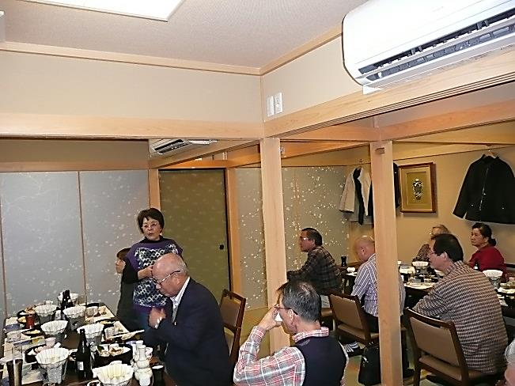
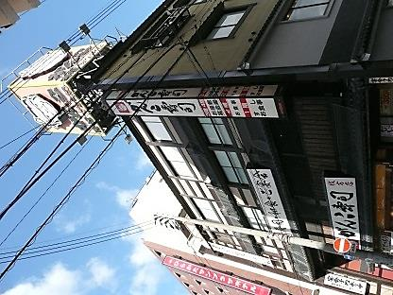

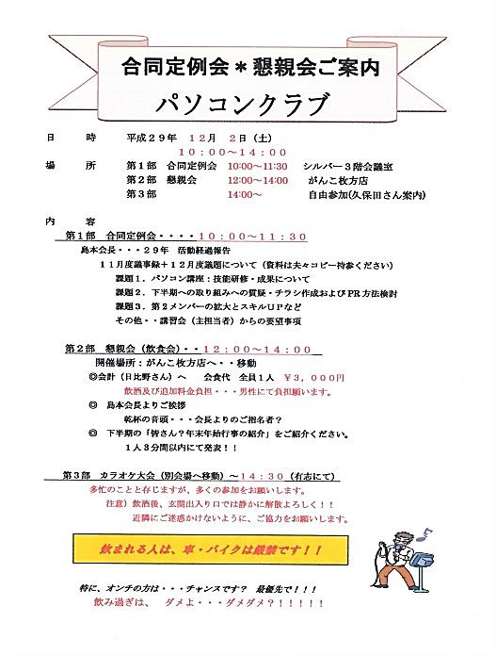

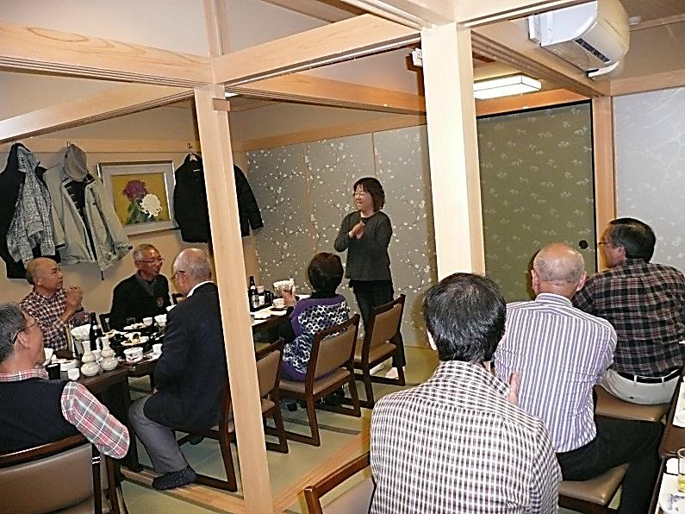

南里さん
第２Gで頑張っています。
パソコンクラブ楽しくなっております。
腕が向上次第？サブ講師よろしくです。

会場：がんこ枚方店

島本会長より
懇親会：ご参加・積極的なご協力！！御礼ご挨拶
島本会長より
皆さんの発言にパソコンの話題が少ないのが、残念です。 来年は講座の開催は事務局中心募集案内も変化します。協力してください。 最近は酒に弱くなりまして減酒？！正月くらいはしっかりと飲みます！！！

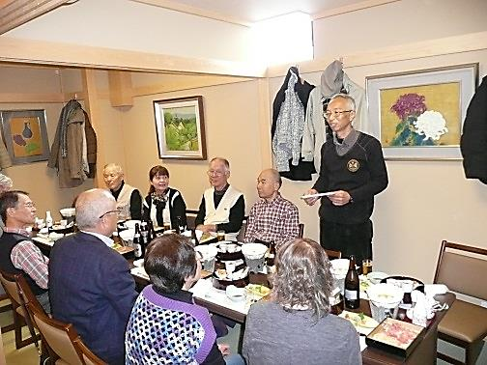
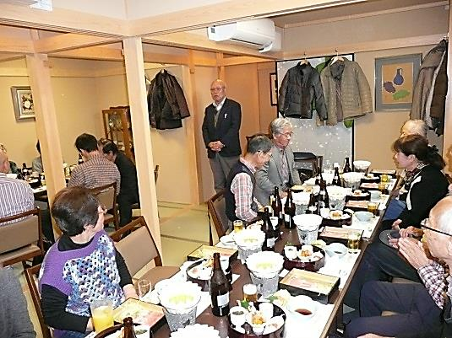

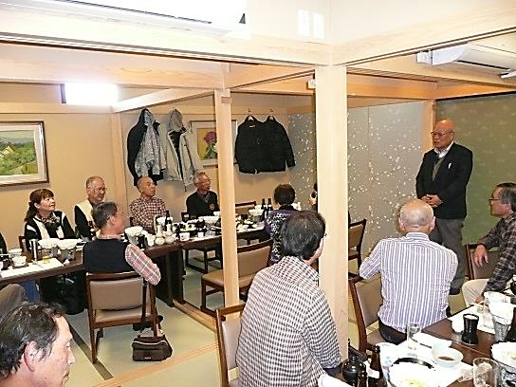

丹羽局長様より
懇親会お誘い３回目・ご参加ありがとうございます。
シルバー変動の年を迎えていますよろしくです。
三浦さん
蔦谷さん
大家族の正月？ 孫中心です。

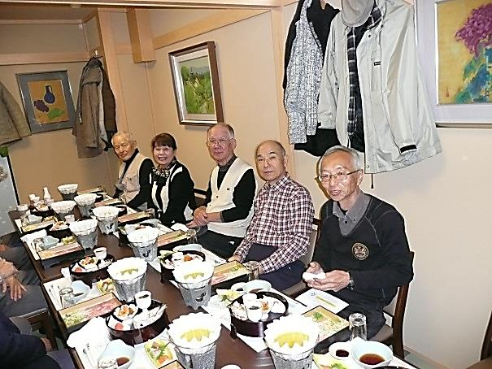
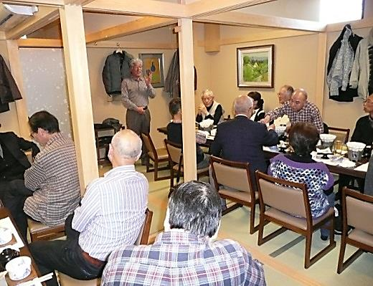

女性の皆さまへ
多忙の中、今回は７名ご参加「明るい懇親会」御礼申し上げます。しっかりと飲んでください。
男性の皆さま 体調年令を考慮して、飲酒ほどほどによろしく！！ 誰も快方しませんよ？！！
土屋さん
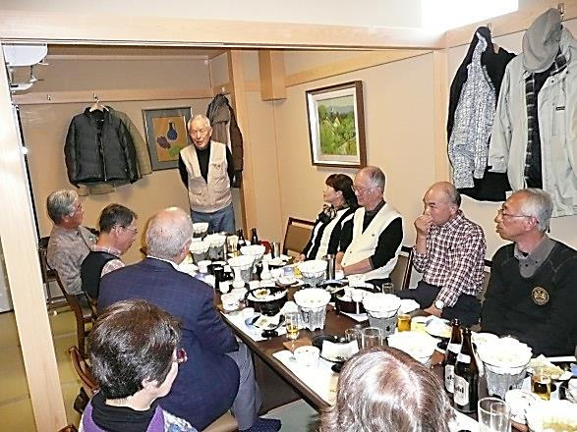

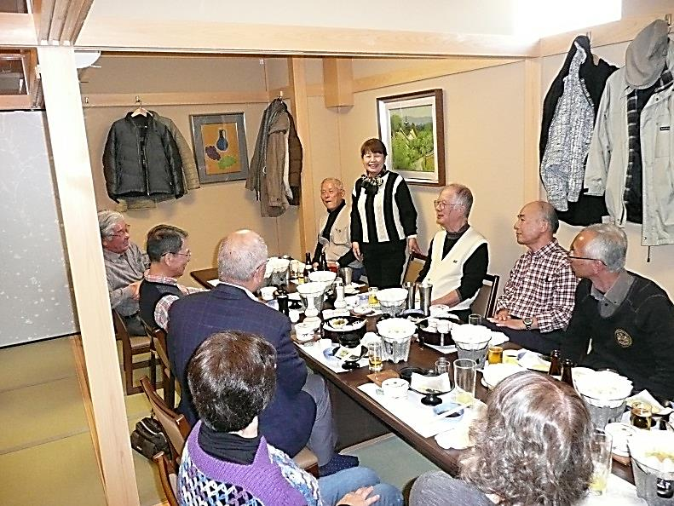
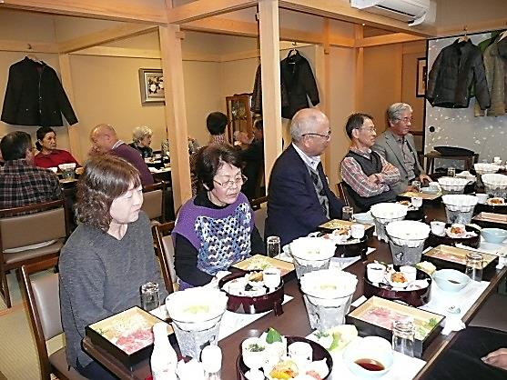
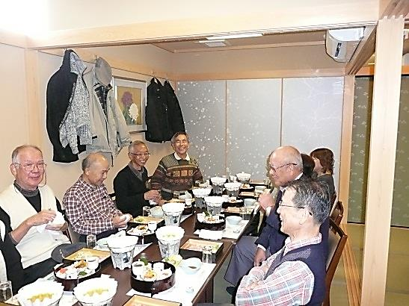

川野さん

鈴木さま
副理事長の要職ありがとうございます。
シルバー全会員から感謝を申し上げます。
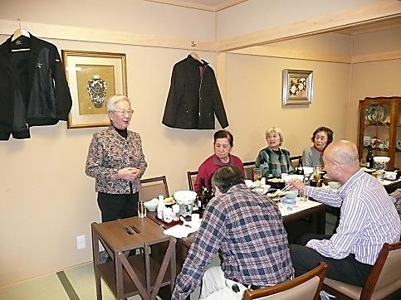
久保田さん

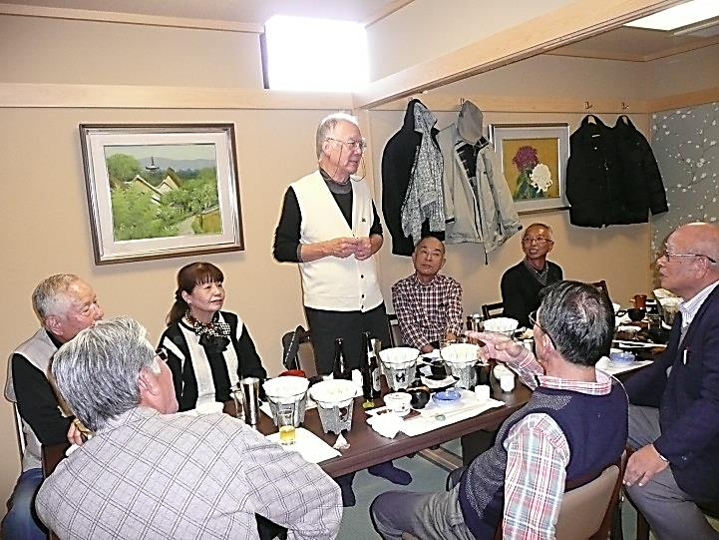

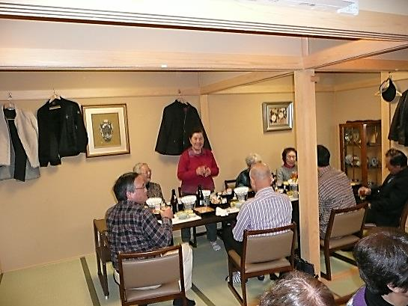

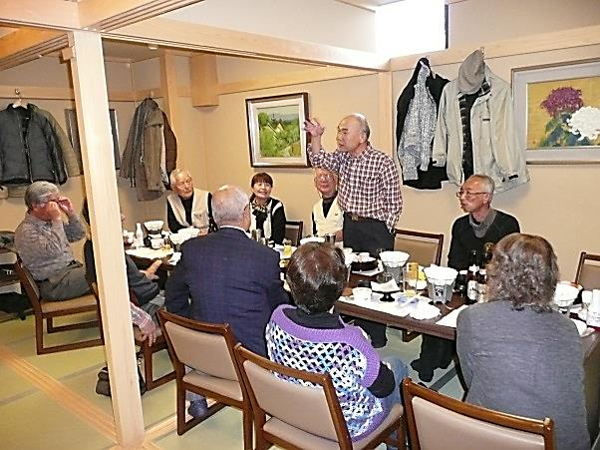

竹安さん
ご主人様お元気で剪定業務疾走中とか！！
宜しくお願い致します。

日比野さん

尼岸さん
猛進一家も家族バラバラで好きな人生！！
元気で何よりですね！！

丹羽局長様
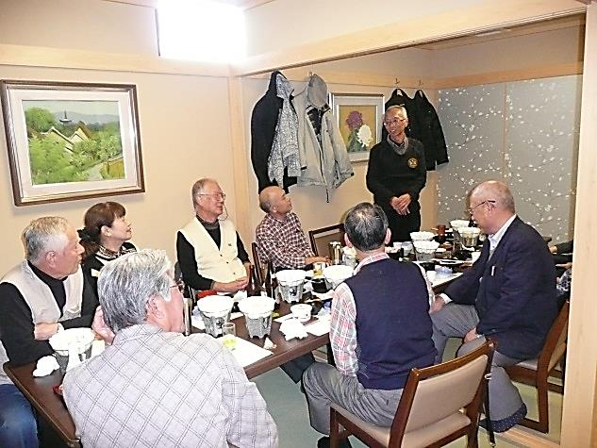

谷さん
理事会開拓部会活動お疲れ様です。
パソコンクラブへのご参加感謝します。
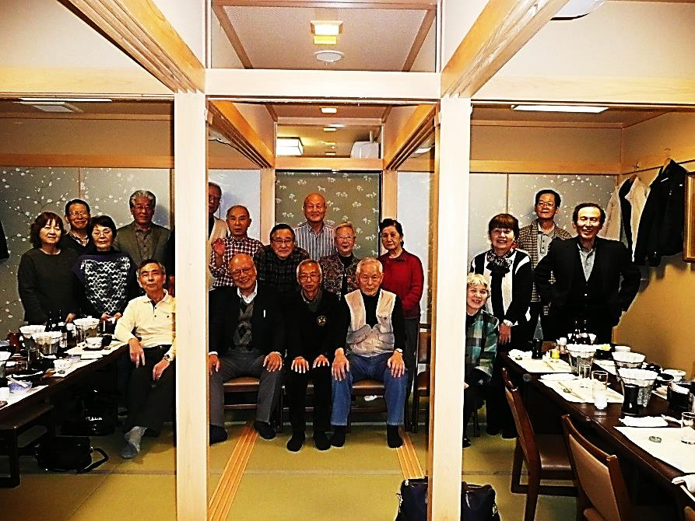

中村さん
パソコンクラブ講師・蛍光灯取替え忙しく活動中
健康第一よろしくお願いします。
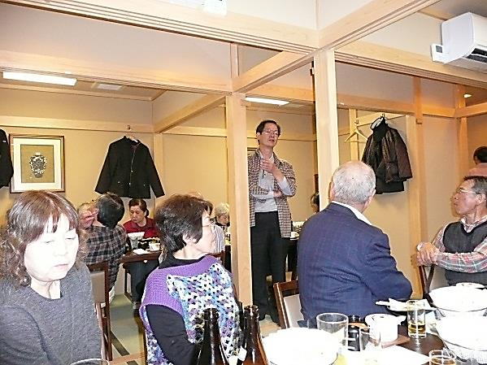

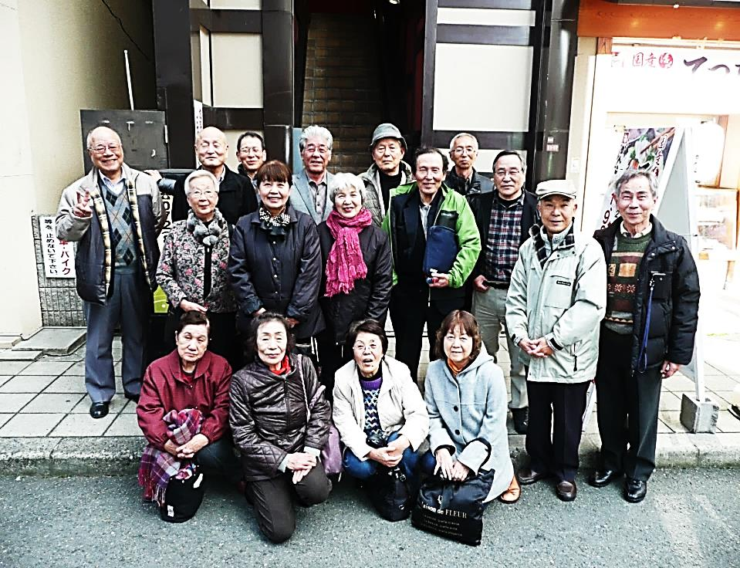

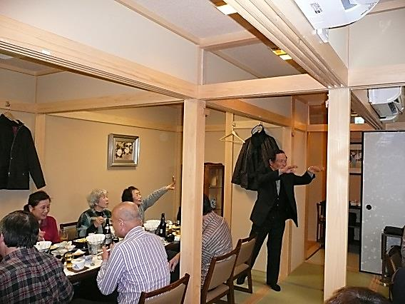

西川さん
NTT出身！ パソコンクラブで実力発揮よろしくです。
家族での年末年始楽しみですね！！

山下さん
ホームページ作成仕事お疲れ様！！
日ごろからの健康づくり：水泳・ランニングなど
クラブメンバーへの紹介ありがとう御座いました。
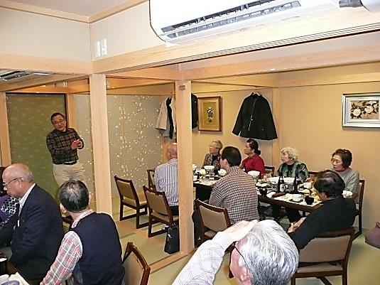

重竹さん
パソコン講座講師・プログラマーとしての役割！！
今後ともよろしくお願いします。
シルバー人材センター パソコンクラブ
H２９年下期 《懇親会記念》 がんこ枚方店にて

